出租案例
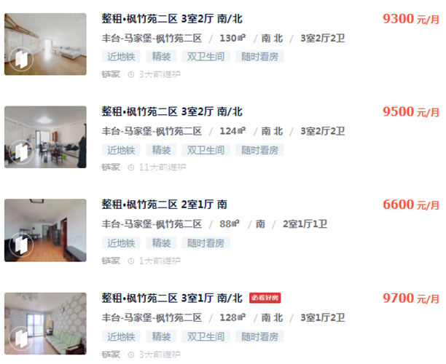

9300 | 130 | 71.538461538
9500 | 124 | 76.612903226
6600 | 88 | 75
9700 | 128 | 75.78125
6800 | 89 | 76.404494382
9000 | 125.78 | 71.553506122

74.481769211 |  | 13308.402523

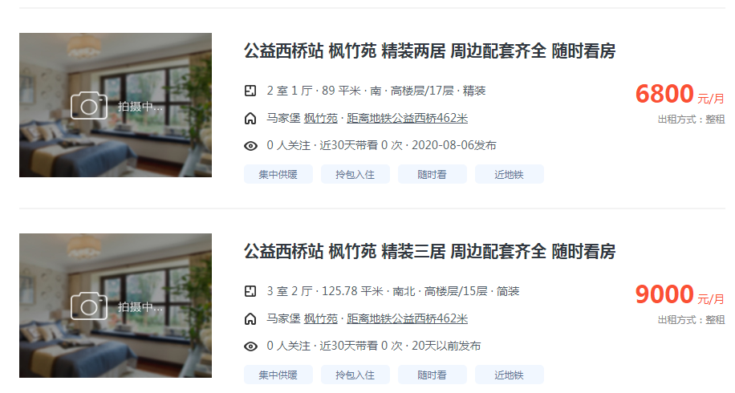

出售案例
